工作表1
nmap有掃到眾多服務
有開TCP 445 smb

發現了一個名為“Development”的共享資源，該資源具有讀權限。
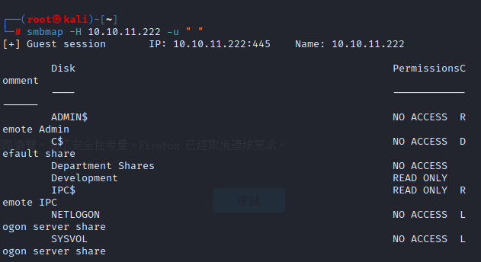

看到PWM資料夾
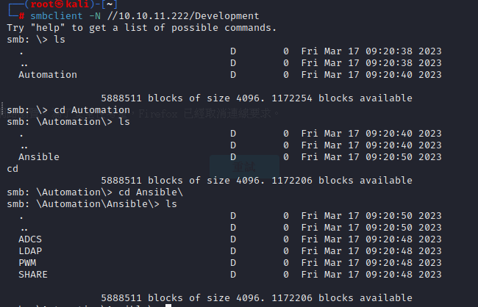

在defaults發現main.yml文建
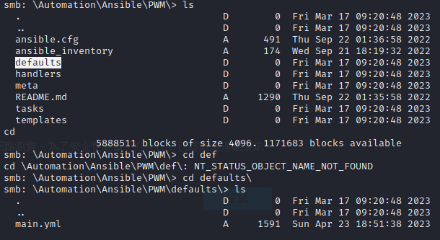

 | 將main.yml下在到本機

main.yml

 | 使用ansible2john，您可以從加密文件生成與“John the Ripper”兼容的哈希值。然後，您可以使用“John the Ripper”嘗試破解加密並檢索原始憑證。

 | 應有3組，各ansible2john進行hash在john破解

 | hash1 Passwd： |  | !@#$%^&*

 | hash2 Passwd： |  | !@#$%^&*

 | hash3 Passwd： |  | !@#$%^&*

 |  | 使用ansible-vault decrypt 。需要剛剛john的密碼
 | hash1 | passwd: | svc_pwm
 | hash2 | passwd: | pWm_@dm!N_!23
 | hash3 | passwd: | DevT3st@123

 | 發現8443有重定向路徑：/pwm

 | 登入成功
 | PWM 當前處於配置模式。 此模式允許更新配置，而無需先通過 LDAP 目錄進行身份驗證。 最終用戶功能在此模式下不可用。
 | 驗證 LDAP 目錄設置後，使用配置管理器限製配置以防止未經授權的更改。 限制後，配置仍然可以更改，但首先需要 LDAP 目錄身份驗證。

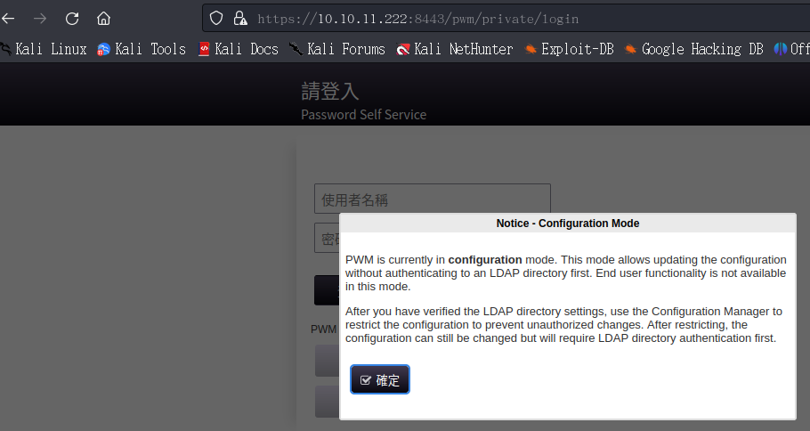

 | 到配置輸入hash2密碼。並下載配置
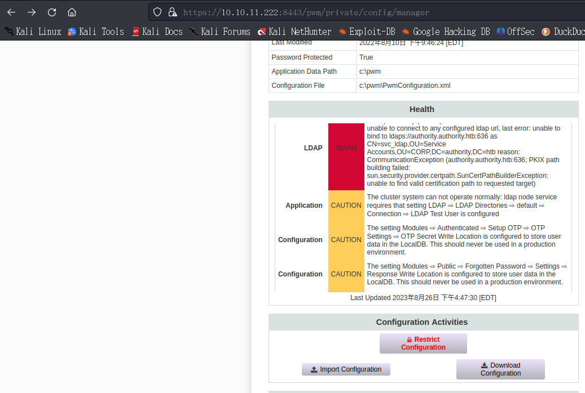

 | 下載 XML 文件時，我們在“setting”標籤中找到了 LDAPS 連接配置。 |  |  |  | 將靶機636->改成自己IP:389(LDAP
 |  |  |  |  | 389Port是LDAP)

 | 開啟間聽，確認LDAP是否啟動
 | 確認啟動，上傳修改好的XML檔
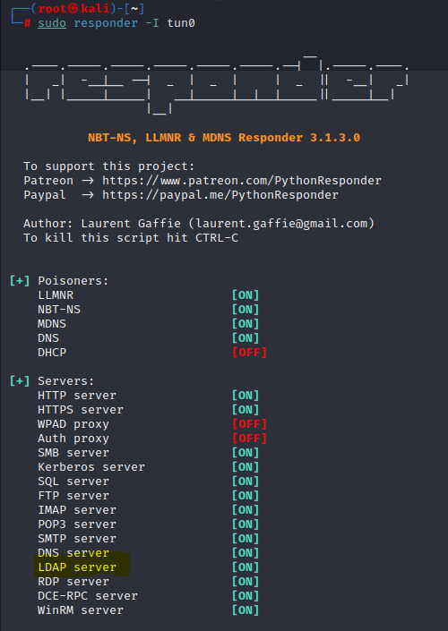

 | [LDAP] Cleartext Client : 10.10.11.222
 | [LDAP] Cleartext Username : CN=svc_ldap,OU=Service Accounts,OU=CORP,DC=authority,DC=htb
 | [LDAP] Cleartext Password : lDaP_1n_th3_cle4r!

 | 因有wondows遠程。 |  |  | 可以嘗試Evil-WinRM連線

 | 連線主機成功
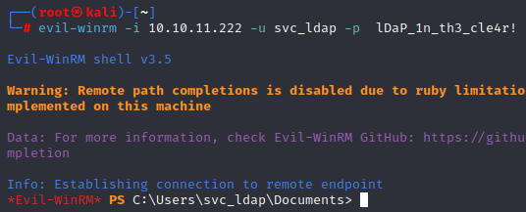

 | 找到root.txt

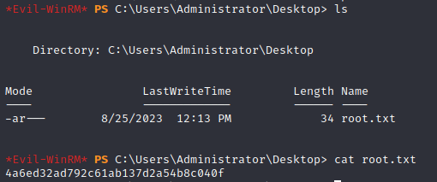

 | 找到User.txt
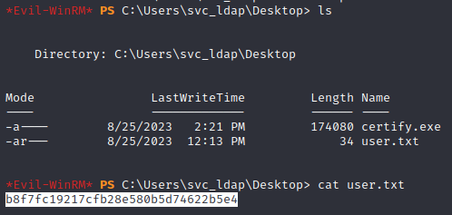

 | 沒有提權ROOT，但能找打flag

